상품제안서
세도나메타니들3색+코닉노크지우개6.8세트 | 상품코드: S29364

 |  |  |  |  |  |  | 02-713-8555 | www.synergygift.co.kr
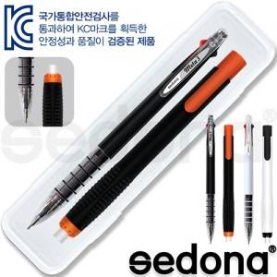

【상세/제작정보】 | <p>* 기본수량 300세트 기준 (볼펜+형광펜) : 1도 인쇄 무료</p><p>* 케이스인쇄비 70원 별도​&nbsp;</p>

【인쇄/포장옵션】 | 실크 / 자체케이스

【공급단가】 | 수량 | 300~ | 500~ | 1,000~ | 3,000~ | 5,000~
*VAT별도 | 단가 | 1,200원 | 1,150원 | 1,110원 | 1,060원 | 1,040원

【상품 URL】 | https://www.synergygift.co.kr:443/src/goods_detail.php?gdno=29364

